Сквозные сценарии
№ | ЦЕЛЬ | ПРЕДУСЛОВИЯ | ШАГИ | ОЖИДАЕМЫЙ РЕЗУЛЬТАТ
1 | Импорт библиотеки Steam и оценка импортированной игры Импортировать свою библиотеку Steam, найти импортированную игру и оставить оценку. | - Пользователь авторизован - У пользователя есть Steam аккаунт с публичным профилем - В каталоге MediaGiant есть данные из IGDB | 1. Перейти в «Профиль» → «Импорт данных». 2. Выбрать источник «Steam». 3. Ввести Steam ID или URL профиля. 4. Нажать «Начать импорт» — дождаться прогресс-бара до 100%. 5. Перейти в «Моя библиотека» → фильтр «Игры». 6. Убедиться, что импортированные игры отображаются со статусом и наигранными часами. 7. Открыть карточку The Witcher 3. 8. Поставить оценку 9/10. 9. Написать текстовый отзыв. 10. Проверить, что оценка и отзыв появились на карточке игры и в ленте активности. | Библиотека Steam успешно импортирована. Игры отображаются с корректными часами. Оценка и отзыв сохранены и видны в ленте подписчиков. | 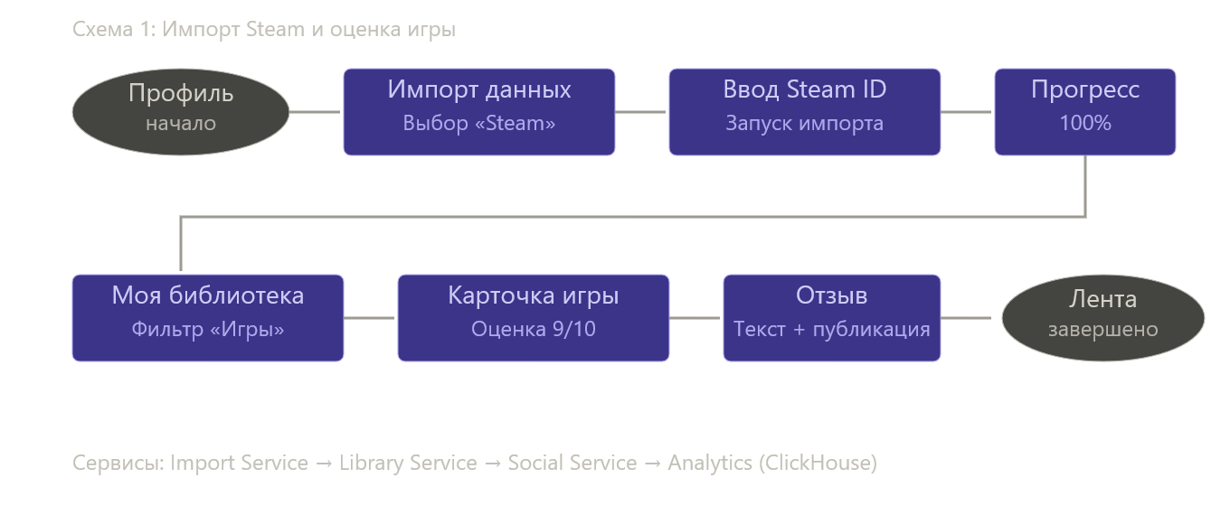
2 | Поиск аниме через каталог с фильтрами и добавление в список Найти аниме по жанру и статусу, добавить в пользовательский список. | - Пользователь авторизован - В каталоге присутствуют данные из MAL/AniList - У пользователя есть хотя бы один созданный список | 1. Перейти в раздел каталога «Аниме». 2. Применить фильтры: жанр «Сёнэн», статус «Завершено», год «2020–2024». 3. Отсортировать по «Рейтингу сообщества». 4. Открыть карточку первого результата. 5. Нажать «Добавить в библиотеку» → статус «Запланировано». 6. Нажать «Добавить в список» → выбрать существующий список «Лучшее аниме». 7. Перейти в «Мои списки» → открыть «Лучшее аниме». 8. Убедиться, что аниме появилось в списке с корректной обложкой и метаданными. | Фильтры работают корректно. Аниме добавлено в библиотеку со статусом «Запланировано» и в пользовательский список. Список отображает все добавленные элементы. | 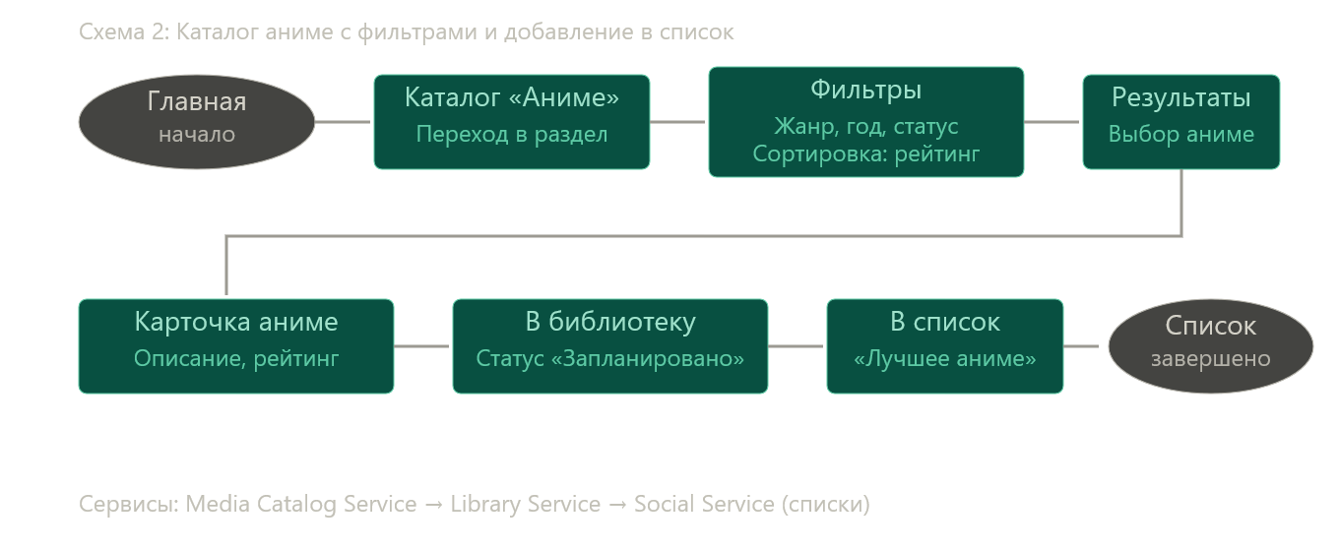
3 | Кросс-медийное взаимодействие: Blend + рекомендации Посмотреть Blend-совместимость с другом и получить кросс-медийную рекомендацию. | - Два пользователя взаимно подписаны - Оба имеют ≥20 оценок в разных медиа-типах - Blend-скоры вычислены (Hangfire job отработал) | 1. Перейти в профиль друга. 2. Нажать кнопку «Blend» — дождаться карточки совместимости. 3. Проверить: общий процент совместимости, разбивку по медиа-типам (игры, фильмы, аниме), топ-3 общих жанра. 4. Нажать «Рекомендации для вас двоих». 5. Убедиться, что отображается список медиа, которые нравятся другу, но не просмотрены/пройдены текущим пользователем. 6. Добавить рекомендованный фильм в библиотеку со статусом «Хочу посмотреть». 7. Вернуться на главную → проверить, что в блоке «Рекомендации» появился этот фильм или похожие. | Blend-карточка отображает корректные данные совместимости. Рекомендации релевантны вкусам обоих пользователей. Фильм добавлен в библиотеку и влияет на персональные рекомендации. | 